A Y II D4
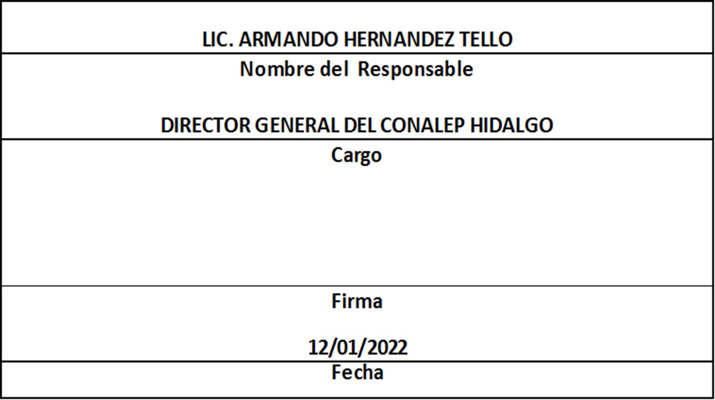
Formato: Personal con Licencia |  |  |  |  |  |  |  |  |  |  |  |  |  | Entidad Federativa: |  |  | Hidalgo
Fondo de Aportaciones para la Educación Tecnológica y de Adultos/Colegio Nacional de Educación Profesional Técnica (FAETA/CONALEP) |  |  |  |  |  |  |  |  |  |  |  |  |  | No. Trimestre y año: |  |  | 4to. Trimestre 2021
 |  |  |  |  |  |  |  |  |  |  |  |  |  |  |  |  |  | Hoja 1 de 1

R.F.C. | CURP | Nombre | Clave integrada | Clave Presupuestal |  |  |  |  |  |  | Periodo Licencia |  | Percepciones pagadas en el Periodo de la Licencia con Presupuesto Federal* | Percepciones pagadas en el Periodo de la Licencia con Presupuesto de otra fuente* | Clave CT Origen | Licencia |  | Descripción de la Licencia
 |  |  |  | Partida Presupuestal | Código de Pago | Clave de Unidad | Clave de Sub Unidad | Clave de Categoría | Horas Semana Mes | Número de Plaza | Inicio | Conclusión |  |  |  | Clave | Tipo

CAVE841006DE9 | CAVE841006HHGHRR00 | ERNESTO CHAVEZ VERA | 11301100331ED0280100.0054154 | 11301 | 1003 | 3 | 1 | ED02801 | 00.0 | 054154 | 20191031 | 20250930 | 76510.32 | 0.00 | 13DPT0004L | 12 | CON GOCE DE SUELDO | COMISIÓN SINDICAL O SU REFRENDO
BABE670920BP9 | BABE670920MMCTRN09 | MARIA ENRIQUETA BATALLA BRANDT | 11301100331CF3320400.0010639 | 11301 | 1003 | 3 | 1 | CF33204 | 00.0 | 010639 | 20210901 | 20211130 | 75203.31 | 0.00 | 13DPT0004L | 26 | CON GOCE DE SUELDO | PREPENSIONARIA O SU REFRENDO
CUCO861011Q81 | CUCO861011HHGRRM00 | OMAR FACUNDO DE LA CRUZ DE LA CRUZ | 11301100331S0120200.0002680 | 11301 | 1003 | 3 | 1 | S01202 | 00.0 | 002680 | 20210801 | 20220331 | 6491.79 | 0.00 | 13DPT0001O | 16 | SIN GOCE DE SUELDO | SIN GOCE DE SUELDO O SU REFRENDO
QUJG831003968 | QUJG831003HHGRML01 | GUILLERMO ARTURO QUIROZ JIMENEZ | 11301100331A0180100.0054161 | 11301 | 1003 | 3 | 1 | A01801 | 00.0 | 054161 | 20211001 | 20220128 | 5329.80 | 5329.80 | 13DPT0006J | 16 | SIN GOCE DE SUELDO | SIN GOCE DE SUELDO O SU REFRENDO
OIIC5207187Z8 | OIIC520718MHGRSM08 | CAMILA ORTIZ ISLAS | 11301100331ED0280100.0054151 | 11301 | 1003 | 3 | 1 | ED02801 | 00.0 | 054151 | 20211016 | 20220115 | 75320.56 | 0.00 | 13DPT0002N | 26 | CON GOCE DE SUELDO | PREPENSIONARIA O SU REFRENDO
AAGM671219920 | AAGM671219MDFLNR06 | MAIRA ALVAREZ GONZALEZ | 11301100331A0320200.0002672 | 11301 | 1003 | 3 | 1 | A03202 | 00.0 | 002672 | 20211001 | 20211230 | 195181.17 | 0.00 | 13DPT0001O | 26 | CON GOCE DE SUELDO | PREPENSIONARIA O SU REFRENDO
HEEE6711045P2 | HEEE671104MHGRSS04 | ESMERALDA HERRERA ESCAMILLA | 11301100331CF3320600.0013398 | 11301 | 1003 | 3 | 1 | CF33206 | 00.0 | 013398 | 20211001 | 20211230 | 82784.72 | 0.00 | 13DPT0002N | 26 | CON GOCE DE SUELDO | PREPENSIONARIA O SU REFRENDO
Total Personas : | 7 |  |  |  |  |  |  |  | Total Plazas : |  | 7

*Total de Percepciones reportadas por la Entidad Federativa como pagadas al trabajador durante la Licencia.
Fuente : Información proporcionada por las Entidades Federativas.

Eliminadas siete palabras correspondientes a la Clave Única de Registro de Población y siete palabras correspondientes al Registro Federal de Contribuyentes con Homoclave, con fundamento en los artículos 116 de la Ley General de Transparencia y Acceso a la Información Pública, en correlación al 114 de la Ley de Transparencia y Acceso a la Información Pública para el Estado de Hidalgo; toda vez que corresponde a información de carácter confidencial por tratarse de datos personales de conformidad a lo dispuesto por los artículos 3 fracción IX de la Ley General de Protección de Datos Personales en Posesión de Sujetos Obligados y el correlativo 3, fracción VII de la Ley de Protección de Datos Personales en posesión de Sujetos Obligados para el Estado de Hidalgo.

